상품제안서
똑딱이 손난로 직사각형(실크인쇄1도무료) | 상품코드: F25159

 |  |  |  |  |  |  | 02-412-0044 | www.easy1.co.kr
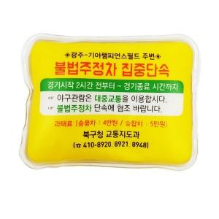

【상세/제작정보】 | <p>1회용이 아닌 재사용 가능한 똑딱이 손난로입니다. 다회용이며 개당 부피가 크지 않기에 추운 겨울철 판촉용, 판매용으로 많이 사용됩니다. 국내에서 직접 생산되는 MADE IN KOREA 제품이며 해당제품 KC안전확인 번호와 KC마크 표기되어있습니다.</p><p>&nbsp;</p><p>※ 인쇄 도수에 따라 단가 변동있습니다. 전화 문의 부탁드립니다.​</p>

【인쇄/포장옵션】 | 실크, 풀칼라 / 1BOX 200EA 벌크포장

【공급단가】 | 수량 | 1,000~ | 2,000~ | 3,000~ | 5,000~ | 10,000~
*VAT별도 | 단가 | 1,200원 | 1,160원 | 1,120원 | 1,080원 | 1,040원

【상품 URL】 | https://dev.easy1.co.kr:443/src/goods_detail.php?gdno=25159

